클래스 다이어그램
클래스 정의서
Depth | 1 | 2 | 3 | 4
 | 폴더명 | 스크립트명 | 클래스명 | 함수명 | 설명
 |  | utils | CommonFunction | geometry_screen | 윈도우 크기 및 포지셔닝
 |  |  | ColorConfig | . | 색상표 | bg_color, point_color, check_btn_color, text_color, naming_color, frame_bg_color, widget_bg, btn_active
 |  | requirements | , | .
 | temp | . | . | . | 이미지 다운로드 파일 경로
 | view | BCANTView | MainFrame | create_main_frame | 메인 화면
 |  |  |  | execute | 프로그램 실행
 |  | LoginView | LoginWidgets | create_entry | 입력칸 생성 함수
 |  |  | LoginFrame | create_login_frame | 로그인 프레임 생성
 |  | WorkerView | WorkerWidgets | create_frame | 프레임 생성 함수
 |  |  |  | create_btn | 버튼 생성 함수
 |  |  |  | create_label | 라벨 생성 함수
 |  |  | Toolbar | create_toolbar | 좌측바 (작업을 위한 바)
 |  |  | Screen | create_screen | 작업 스크린
 |  |  | TaskBoard | create_task_board | 작업현황 바
 |  |  | WorkerFrame | create_worker_frame | worker 전체 창
 |  | NewWindowView | NewWindowWidgets | create_new_window | 새 창 생성 함수
 |  |  |  | close_new_window | 새 창 나가기 및 버튼 색상 변경
 |  |  |  | create_btn | 버튼 생성 함수
 |  |  |  | create_text_label | text 생성 함수
 |  |  | NewWindow | about_box | 단축키 확인 창
 |  |  |  | load_box | 불러오기를 위한 선택 창
 |  |  |  | load_auto_project_box | 자동으로 불러오기 - 프로젝트 선택 창
 |  |  |  | load_auto_data_box | 자동으로 불러오기 - 데이터 리스트
 |  |  |  | label_box | 라벨 선택 창
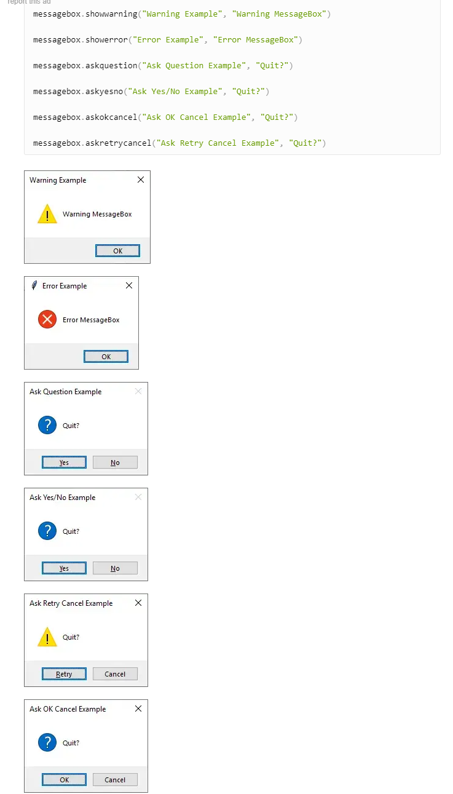
 |  |  |  | history_box | 작업 히스토리 창
 |  |  |  | fullview_box | 전체보기 창
 |  | ToolView | BBoxView | update_canvas_size | 캔버스 크기 가져오기
 |  |  |  | fill_color | 사각형 음영 색
 |  |  |  | circle | 사각형 꼭짓점 원 생성
 |  |  |  | delete_over_circles | 활성화원 삭제
 |  |  |  | draw_bbox | 사각형 그리기
 |  |  |  | delete_bbox | 사각형 지우기
 |  |  |  | create_over_circle | 활성화원 생성
 |  |  | SegView | create_circle | seg point (원) 생성
 |  |  |  | connect_circles | 원과 원을 잇는 선 생성
 |  |  |  | over_circle | 활성화원 생성
 |  |  |  | delete_over_circle | 활성화원 삭제
 |  |  |  | last_line | 마지막 연결선 업데이트
 |  |  |  | fill_color | Seg 내부 색 설정
 |  |  |  | seg_polygon | Seg 내부 음영(다각형) 생성
 |  |  |  | new_line | Seg point 추가시 연결선 수정
 |  |  |  | update_circle | Seg point 추가시 원 생성
 |  |  | CubeView | fill_color | Cube 내부 색 설정
 |  |  |  | draw_3d_cuboid | Cube 생성 (선, 원 Cube 모양에 맞게)
 |  |  |  | draw_lines | Cube 선 생성
 |  |  |  | create_circle | Cube 꼭짓점 원 생성
 |  |  |  | over_circle | 오버원 생성
 |  |  |  | delete_over_circle | 오버원 삭제
 |  |  |  | delete_cube | Cube 삭제
 |  |  |  | cube_polygon | Cube 내부 음영 (다각형) 생성
 |  | LabelView | LabelView | clear_canvas | 이미지를 제외한 캔버스에 있는 모든 요소 제거
 |  |  |  | show_points | 좌표 띄우기
 |  |  |  | create_label | 라벨 띄우기
 |  |  |  | change_circle_color | 활성화시 원 색깔 변경
 |  |  |  | active_points | 활성화 여부 체크
 | controller | LoginController | LoginController | handle_login | 로그인 버튼 클릭시 처리 및 권한에 따른 페이지 이동
 |  | BtnController | BtnController | set_btns_state | 버튼 활성화 및 비활성화
 |  |  |  | activate_hotkeys | 단축키 활성화
 |  |  |  | disabled_btn | 프로젝트에 따라 tool 비활성화
 |  |  |  | toggle_background | 버튼 클릭시 활성화 버튼 색 변경
 |  |  |  | toggle_tools | 각 기능 ON/OFF
 |  |  |  | show_context_menu | 작업 현황 항목 우클릭시 추가, 수정, 삭제 메뉴 생성
 |  |  |  | add_command | 각 버튼에 command 적용
 |  | LabelController | LabelController | label_window | label 선택 창
 |  |  |  | on_selection | 라벨 선택시 경로 표시, 리스트 요소 변경
 |  |  |  | delete_select_label | 라벨 선택시 이전 라벨로 이동
 |  |  |  | temporary_save | 작업 현황 리스트에 저장
 |  |  |  | list_view | 작업 현황 리스트 항목 보기
 |  |  |  | list_view_all | 작업 현황 리스트 항목 전체 보기
 |  |  |  | list_modify | 작업 현황 리스트 항목 수정
 |  |  |  | list_delete | 작업 현황 리스트 항목 삭제
 |  |  |  | list_delete_all | 작업 현황 리스트 항목 전체 삭제
 |  |  |  | list_save_all | 작업 현황 리스트 항목 전체 저장
 |  | LoadController | LoadController | create_check_btn | 항목 선택 후 확인 버튼 활성화 및 생성
 |  |  |  | get_file_list | 서버에서 파일 리스트 가져오기
 |  |  |  | load_file_image | 선택한 이미지 index 값 전달 및 파일 불러오기 창 닫기
 |  | ToolController | BBoxController | on_mouse_point | bbox 꼭짓점 - 활성화 원
 |  |  |  | creat_bbox | bbox 생성
 |  |  |  | resizing | 이미지 비율, 이동에 따라 좌표 변환
 |  |  |  | start_process | bbox 시작점
 |  |  |  | motion_mouse | 마우스 움직일때 실행 함수
 |  |  |  | buttonPress_mouse | 마우스 좌클릭 할때 실행 함수
 |  |  |  | press_motion | 마우스 좌클릭 모션 중 실행 함수
 |  |  |  | bbox_bind_events | 마우스 및 키보드 바인드 설정
 |  |  |  | bbox_unbind | 마우스 및 키보드 바인드 해제
 |  |  |  | bbox_reset | BBox 초기화
 |  |  |  | get_bbox_points | 변경된 BBOX 좌표값 업데이트
 |  |  | SegController | on_click | 클릭시 - 원,선 생성 및 수정, seg 완성 전/후 다름
 |  |  |  | before_seg_motion | Seg 완성 모션
 |  |  |  | after_seg_motion | Seg 완성 후 모션
 |  |  |  | on_circle_drag | 수정시 - 꼭짓점 위치 이동
 |  |  |  | resizing | 이미지 비율, 이동에 따라 좌표 변환
 |  |  |  | seg_polygon | 내부 음영 생성(다각형 생성)
 |  |  |  | finish_seg | seg 완료시 seg 마지막 지점, 시작점으로 변환
 |  |  |  | line_over | 라인에 마우스 오버시 새로운 seg 생성
 |  |  |  | handle_circle_click | line_over시 생긴 seg 클릭시 기존 좌표리스트에 seg 저장
 |  |  |  | seg_bind_events | 마우스 및 키보드 바인드 설정
 |  |  |  | check_ctrl_and_click | zoom in,out시 seg 생성 정지 (ctrl 눌리시 on_click 함수 작동 정지)
 |  |  |  | seg_unbind | 마우스 및 키보드 바인드 해제
 |  |  |  | seg_reset | Seg 초기화
 |  |  |  | get_seg_points | 변경된 Seg 좌표값 업데이트
 |  |  | CubeController | resizing | 이미지 비율, 이동에 따라 좌표 변환
 |  |  |  | creat_cuboid | Cube 생성
 |  |  |  | buttonPress_mouse | 마우스 좌클릭시 좌표 저장
 |  |  |  | press_motion | 마우스 좌클릭 모션 중 실행 함수
 |  |  |  | buttonRelease_mouse | 마우스 좌클릭 놓을때 실행 함수
 |  |  |  | motion_mouse | 마우스 움직일때 실행 함수
 |  |  |  | on_circle_drag | 오버원 생성시 드래그 해서 수정
 |  |  |  | cube_bind_events | 마우스 및 키보드 바인드 설정
 |  |  |  | cube_unbind | 마우스 및 키보드 바인드 해제
 |  |  |  | cube_reset | Cube 초기화
 | model | LoginModel | LoginModel | check_login | 로그인 일치 여부 및 권한 확인
 |  |  |  | create_session | 세션 생성
 |  |  |  | update_session | 중복 로그인 체크를 위한 세션 업데이트
 |  |  |  | check_session | 세션ID 비교를 통한 중복 로그인 체크
 |  |  |  | logout | 세션 종료 및 로그아웃
 |  |  |  | save_session | DB에 세션 저장
 |  | Load | Load | show_image | 이미지 캔버스에 불러오기 및 비활성화된 요소 활성
 |  |  |  | load_auto_list | 자동으로 불러오기 데이 리스트
 |  |  |  | load_auto | 자동으로 불러오기 - server
 |  |  |  | load_manual | 수동으로 불러오기 - local
 |  | ToolModel | BBoxModel | min_max | min과 max 중 하나만 정해져도 나머지는 자동으로 정해짐
 |  |  |  | find_point | 사각형 꼭짓점 찾기
 |  |  |  | start_bbox_point | 사각형 시작지점
 |  |  |  | first_bbox_points | 사각형 좌표 저장
 |  |  |  | bbox_points_update | 사각형 수정시 좌표저장
 |  |  | SegModel | circle_id | point (원) ID 저장
 |  |  |  | line_id | line(선) ID 저장
 |  |  |  | find_circle_point | 주어진 좌표에 가장 가까운 원의 인덱스 찾기
 |  |  |  | seg_completed | Seg 완료됐는지 확인
 |  |  |  | update_last_circle | Seg 마지막 선과 원 수정
 |  |  |  | delete_last_circle | Seg 마지막 원 - 시작점 일치시킴 - seg 완성
 |  |  |  | seg_point | seg_point 좌표 추출
 |  |  |  | mouse_point_after_seg | Seg 완료 후 활성화원 찾기
 |  |  |  | circle_drag | Seg 원 수정(원 위치 변경)
 |  |  |  | update_lines | Seg 선 수정(좌표 업데이트)
 |  |  |  | find_closest_point | 수정시 - 수정할 선중 가장 가까운 점 찾기
 |  |  |  | closest_point_on_segment | 수정시 - 선 위의 가장 가까운 지점 찾기위한 공식
 |  |  |  | get_endpoint_circles | 수정시 - 선의 양 꼭짓점 좌표 가져오기
 |  |  |  | insert_circle_in_points | 수정시 - 새로 생기는 원 ID, points 리스트에 추가
 |  |  |  | insert_line_in_lines | 수정시 - 새로 생기는 선 ID, lines 리스트에 추가
 |  |  | CuveModel | cuboid_side | Cube 너비, 높이, 대각선 구하기
 |  |  |  | circle_id | point (원) ID 저장
 |  |  |  | find_circle_point | 주어진 좌표에 가장 가까운 원의 인덱스 찾기
 |  |  |  | circle_drag | Cube 원 수정(원 위치 변경)
 |  |  |  | update_lines | Cube 선 수정(좌표 업데이트)
 |  |  |  | get_line_coords | 선 생성을 위한 좌표(원의 정 중앙으로 설정)
 |  |  |  | cube_point | cube_point 좌표 추출
 |  |  | ModifyHandler | start_drag | 드래그 시작 처리
 |  |  |  | stop_drag | 드래그 끝 처리
 |  |  |  | drag | 드래그 실행중 처리
 |  | Hotkey | Hotkey | mouse_wheel | 마우스 휠 위로, 아래로 (이미지 확대, 축소)
 |  |  |  | zoom_in | 이미지 확대
 |  |  |  | zoom_out | 이미지 축소
 |  |  |  | zoom | 이미지 확대 축소 공통
 |  |  |  | move_image_with_arrow_keys | 키보드 방향키를 이용한 이미지 이동
 |  |  |  | move_image_with_mouse | 마우스를 이용한 이미지 이동
 |  |  |  | step_back | 한단계 뒤로
 |  |  |  | transform_coords | 좌표 변환
 |  |  | BBoxHotkeys | save_points | BBOX 좌표값 저장
 |  |  |  | step_back | 작업 뒤로가기
 |  |  |  | bind_hotkeys | 마우스 및 키보드 바인드 설정
 |  |  |  | unbind_hotkeys | 마우스 및 키보드 바인드 해제
 |  |  | SegHotkeys | step_back | 작업 뒤로가기
 |  |  |  | bind_hotkeys | 마우스 및 키보드 바인드 설정
 |  |  |  | unbind_hotkeys | 마우스 및 키보드 바인드 해제
 |  |  | CubeHotkeys | save_points | Cube 좌표값 저장
 |  |  |  | step_back | 작업 뒤로가기
 |  |  |  | bind_hotkeys | 마우스 및 키보드 바인드 설정
 |  |  |  | unbind_hotkeys | 마우스 및 키보드 바인드 해제
 |  | Label | Label | query_database | SQL query 문
 |  |  |  | load_label | 라벨에 대한 데이터 가져오기
 |  |  |  | load_low_label | 라벨 seq에 대한 하위 라벨 nm 값 가져오기
 |  |  |  | update_listbox | 하위 라벨에 대한 리스트 박스 요소 업데이트
 |  |  |  | update_label | 선택한 라벨 값 표시
 |  |  |  | load_high_label | 상위 라벨 찾기
 |  |  |  | delete_select_label | 선택한 라벨 값 삭제
 |  |  |  | temporary_save | 작업현황 창에 임시저장 내용 띄우기
 |  |  |  | label_save | JSON에 좌표값 및 라벨값 저장
 |  |  |  | status_update | 작업현황 항목 수정
 |  |  |  | status_delete | 작업현황 항목 삭제
 |  |  |  | status_delete_all | 작업현황 항목 전체 삭제
 |  |  |  | status_view | 작업현황 항목 보기
 |  |  |  | status_fullview | 작업현황 전체보기
 |  |  |  | add_to_listbox | 작업현황리스트에 텍스트 추가 - 수동
 |  |  |  | search_label_seq | 라벨이름, 깊이에 따라 라벨 seq 찾아주는 함수
 |  | History | History | get_history_df | DB에서 작업 히스토리 불러오기
 |  |  |  | show_history_table | 히스토리 띄우기
 |  |  |  | show_val_result | 검수 결과 띄우기
 |  |  |  | modify_work_content | 작업 내용 수정하기
 |  | DBManager | DBManager | . | DB와 파이썬 연결하기 (DB connector)
 |  |  |  | sql_query | SQL query 문
 |  | SFTPManager | SFTPClient | open_connection | SFTP 연결
 |  |  |  | close_connection | SFTP 연결 해제
 |  |  |  | upload_file | 파일 업로드
 |  |  |  | download_file | 파일 다운로드
 |  |  |  | get_file_in_remote_path | 서버에 있는 파일 목록 전달

